Ejercicio1
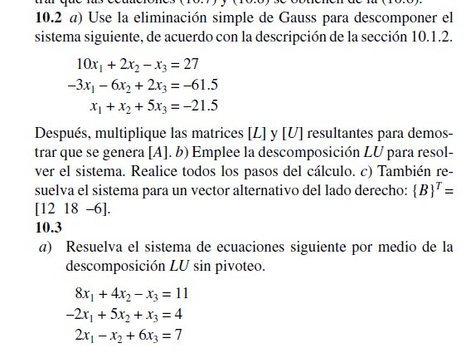

Ejercicio2
 | 8 | 4 | -1 | 11
 | -2 | 5 | 1 | 4
 | 2 | -1 | 6 | 7

SOLUCION

 |  | 8 | 4 | -1
a= u0 |  | -2 | 5 | 1
 |  | 2 | -1 | 6

 |  | 8 | 4 | -1 |  | L0 | 1 | 0 | 0
u1= |  | 0 | 1 | 1 |  |  | -0.25 | 1 | 0
 |  | 2 | -1 | 6 |  |  | 0.25 | -0.3333 | 1

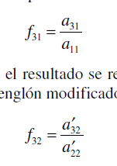
 |  | 8 | 4 | -1
u2 |  | 0 | 1 | 1
 |  | 0 | -2 | 5.6667

 |  | 8 | 4 | -1
u3 |  | 0 | 6 | 0.75
 |  | 0 | 0 | 6.5

 |  |  |  |  |  |  | 1 | 0 | 0
 |  |  | 11 |  | inv(L) * b | inv(L) | 0.25 | 1 | 0
 | L d =b |  | 6.75 |  |  |  | -0.166675 | 0.3333 | 1
 |  |  | 6.499775
 |  |  |  |  |  |  | 0.125 | -0.083333333333 | 0.028846153846
 |  |  | 0.99999350962 |  | inv(u) *d | inv(U) | 0 | 0.16666666667 | -0.019230769231
 | U x = d |  | 1.0000043269 |  |  |  | 0 | 0 | 0.15384615385
 |  |  | 0.99996538462

